Feuille1
 | Tableau 1 | Tableau 2 | Tableau 3 | Tableau 4 | Tableau 5 | Tableau 6
Prix | 100000 | 200000 | 300000 | 400000 | 500000 | 600000
Image | 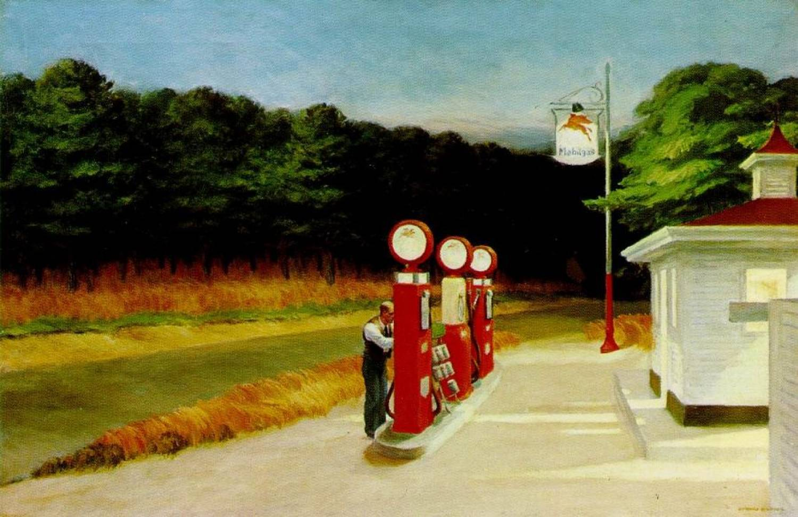 |  | 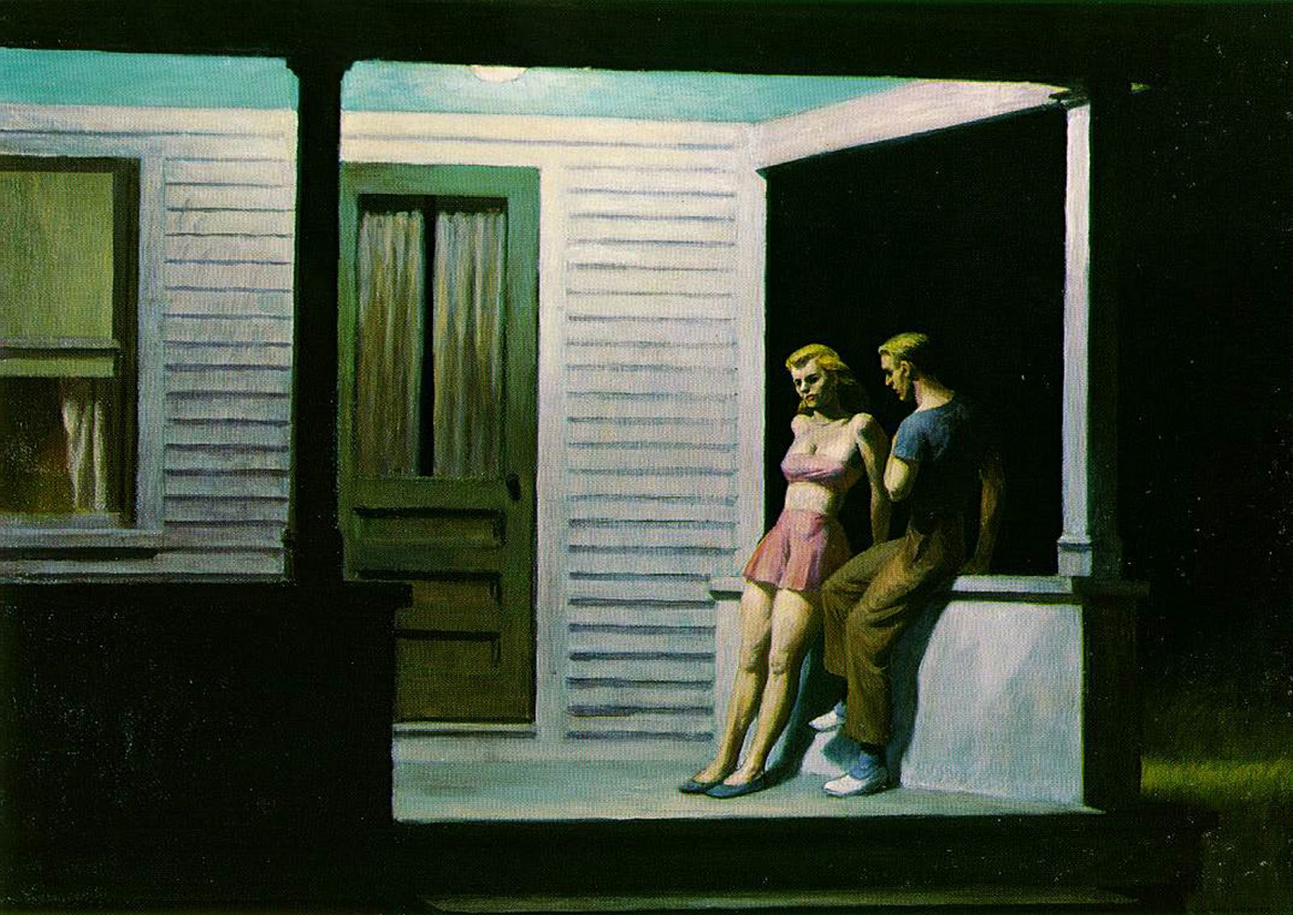 | 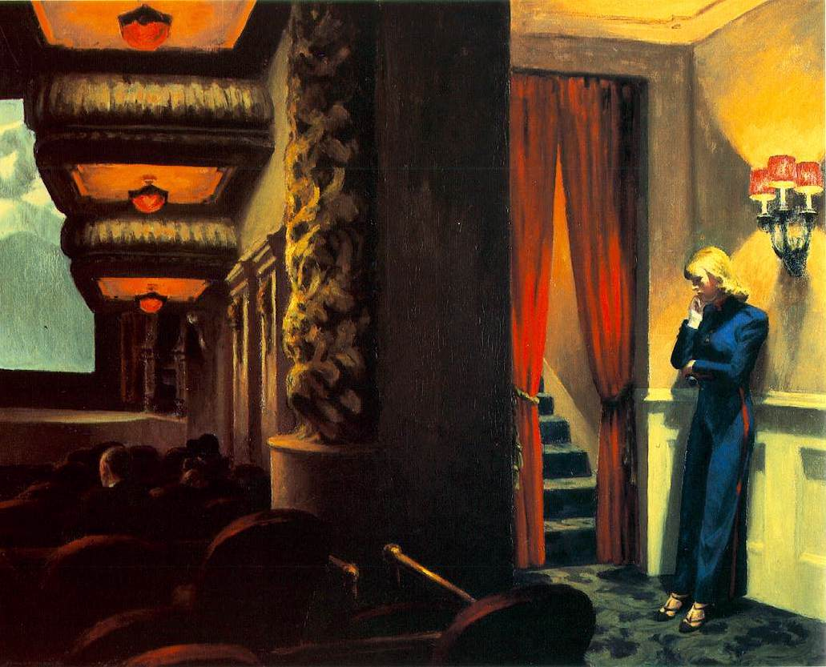
Catégorie | 10A | 20A | 30A | 40A | 50A | 60A
Classe | 100 | 200 | 300 | 400 | 500 | 600
Lorem | Ipsum | Dolor | Sitamet | Lorem | Ipsum | Dolor

